Sheet1
令和３年度 学校行事等年間計画 玉名町小学校
１１ 月 |  |  |  |  |  |  | 授業日数２０日
日 | 曜 | 行 事 | 1 | 2 | 3 | 4 | 町小 ﾀｲﾑ | 5 | 6 | １年 | ２年 | ３年 | ４年 | ５年 | ６年 | 給食 | 備 考
１１月は、学力充実月間です。３年生以上は、朝自習の時間に復習を行います。プリントなどの宿題もあります。
1 | 月 | 学力充実月間 |  |  |  |  |  |  |  | 5 | 5 | 5 | 6 | 6 | 6 | ◯
□４日：４年体験学習
4日から9日まで、総合的な学習の時間の学習で、４年生は福祉について学習します。車いす体験や点字の学習などを行います。
2 | 火 |  |  |  |  |  |  |  |  | 5 | 5 | 5 | 6 | 6 | 6 | ◯
花花クラブの方が、校内美化の活動をしていただきます。
3 | 水 | 文化の日
□５日：シェイクアウト訓練
地震を想定したその場でできる防災訓練です。１分間の訓練で３つの安全確保行動を行います。
「・まず低く・頭を守り・動かない」
4 | 木 | ４年体験学習(10:35～） 歯科検診（136年、9:00～地域連携室） 花花クラブ活動 |  |  |  |  |  |  |  | 5 | 6 | 6 | 6 | 6 | 6 | ◯
学校運営協議会の方が、来校されます。５校時に各クラスを参観されます。
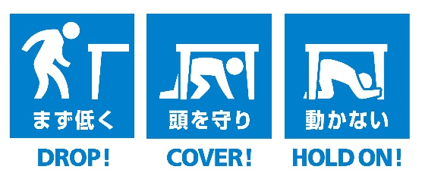
5 | 金 | ４年体験学習(4-3) シェイクアウト(10:00～） 学校運営協議会(14:00～） 脊柱検査（13:30５の１，５の２） |  |  |  |  |  |  |  | 5 | 6 | 6 | 6 | 6 | 6 | ◯
6 | 土
7 | 日
□８日～１０日：東京オリンピック聖火トーチ巡回展示
聖火トーチが、展示されます。もしかしたら持つことができるかもしれません。
8 | 月 | ４年体験学習(4-2） 東京オリンピック聖火トーチ巡回展示（～10日） |  |  |  |  |  |  |  | 5 | 5 | 5 | 6 | 6 | 6 | ◯
9 | 火 | ４年体験学習 眼科検診（4年13:30～多目的室） 委員会活動 |  |  |  |  |  |  | 児 | 5 | 5 | 5 | 5 | 6 | 6 | ◯
□１１日：就学時健診
次年度入学予定者が来校します。全学年１３:１０下校になります。
10 | 水 | 眼科検診（１年、13:30～多目的室） ４年体験学習(4-1) |  |  |  |  |  |  |  | 5 | 5 | 6 | 6 | 6 | 6 | ◯
□１２日：スマホ・携帯安全教室
４、５、６年生を対象に、専門の方を講師にお招きして、危険性や安全な使用の仕方について指導していただきます。
11 | 木 | 就学時健診 PTA本部役員会 |  |  |  |  |  | 欠 | 欠 | 4 | 4 | 4 | 4 | 4 | 4 | ◯
12 | 金 | スマホ・携帯安全教室（9:40～：456年） |  |  |  |  |  |  |  | 5 | 6 | 6 | 6 | 6 | 6 | ◯
13 | 土
14 | 日
15 | 月 |  |  |  |  |  |  |  |  | 5 | 5 | 5 | 6 | 6 | 6 | ◯
16 | 火 |  |  |  |  |  |  |  |  | 5 | 5 | 5 | 6 | 6 | 6 | ◯
□１８日：芸術鑑賞会
合唱作曲家「弓削田健介」さんをお招きして、「いのちと夢のコンサート」と題して鑑賞会を行います。低・中・高学年に分かれて鑑賞します。
17 | 水 | 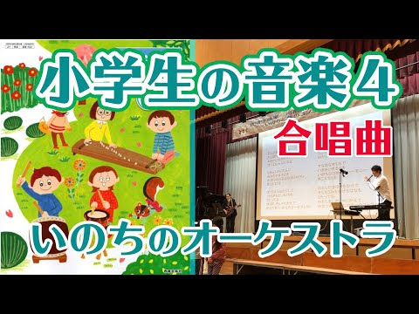 クラブ |  |  |  |  |  |  | ク | 5 | 5 | 5 | 6 | 6 | 6 | ◯
18 | 木 | 芸術鑑賞会 |  |  |  |  |  |  |  | 5 | 6 | 6 | 6 | 6 | 6 | ◯
19 | 金 | チャレンジ（算） |  |  |  |  |  |  |  | 5 | 6 | 6 | 6 | 6 | 6 | ◯
20 | 土
21 | 日
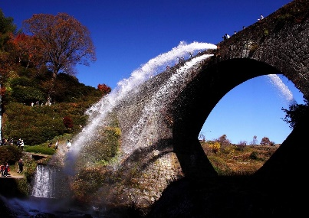
□２４日：４年見学旅行
以前教科書にも載っていた「通潤橋」に行きます。放水を見ることができるといいですね。
22 | 月 |  |  |  |  |  |  |  |  | 5 | 5 | 5 | 6 | 6 | 6 | ◯
23 | 火 | 勤労感謝の日
□２５日：火災避難訓練
家庭科室からの出火を想定して行います。「お・か・し・も」が合言葉です。
24 | 水 | チャレンジ（国） 見学旅行４年 |  |  |  |  |  |  |  | 5 | 5 | 6 | 6 | 6 | 6 | ◯
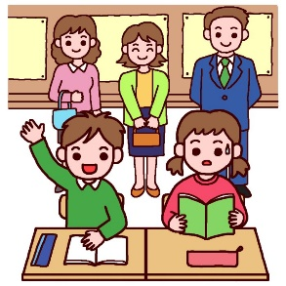
□２６日：授業参観・懇談会
１４：３０～１５：１５ 授業参観
１５：３０～１６：１５ 学級懇談会
25 | 木 | 火災避難訓練 歯科検診（245年、9:00～多目的室） |  |  |  |  |  | 行 |  | 5 | 6 | 6 | 6 | 6 | 6 | ◯
26 | 金 | 授業参観・懇談会 |  |  |  |  |  | 参観 | 欠 | 5 | 5 | 5 | 5 | 5 | 5 | ◯
27 | 土
□２９、３０日：６年修学旅行
長崎・佐賀方面への修学旅行です。平和学習・歴史学習を頑張ってください。そして、たくさんの思い出を作っていください。
28 | 日
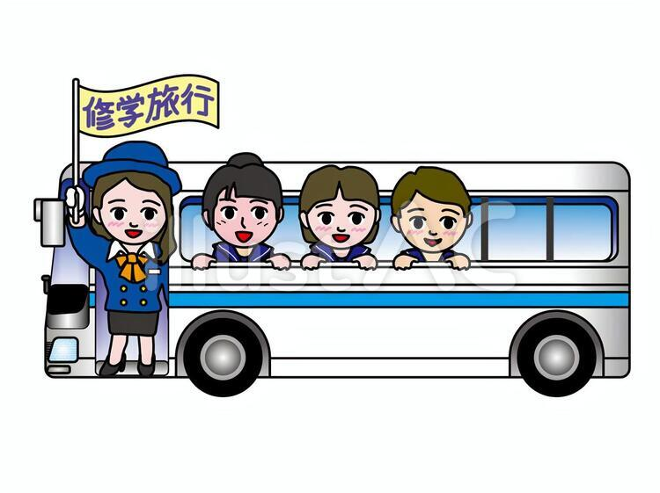
29 | 月 | 諸費納入日 修学旅行 |  |  |  |  |  |  |  | 5 | 5 | 5 | 6 | 6 | 6 | ◯
30 | 火 | 修学旅行 |  |  |  |  |  |  |  | 5 | 5 | 6 | 6 | 6 | 6 | ◯

 |  |  |  |  |  |  |  |  |  | 99 | 105 | 108 | 116 | 117 | 117 | 20
先日の運動会はいかがだったでしょうか？分散型の運動会になりましたが、子どもたちは一生懸命に競技に取り組んでいたと思います。前日の準備や当日の後片付け、参観時の入れ替わりなどで協力していただき、ありがとうございました。コロナの罹患者数は減少していますが、感染防止を図りながらの学校生活になります。
今月は、芸術鑑賞会や見学旅行、６年生の修学旅行が予定されています。有意義な学習活動になると思います。
１２月の行事予定
１日（水）委員会活動
２日（木）県学力状況調査（国語）
３日（金）県学力状況調査（算数）
７日（火）クラブ活動
８日（水）持久走大会
９日（木）地域児童会
１３日（月）諸費納入日
１４日（火）人権集会（低学年）
１５日（水）人権集会（中学年）
脊柱検査（５－３，４）
１６日（木）人権集会（高学年）
２４日（金）全校集会

